Octubre 2021
 |  |  | 4 de noviembre de 2021

PARO REGISTRADO Y CONTRATOS EN EL SECTOR AGRÍCOLA. OCTUBRE 2021

En octubre de 2021, el paro registrado en el sector agrícola en la provincia de Sevilla alcanza un total de 13.086 personas, disminuyendo el 15,91% respecto al mismo mes del año anterior. El total de contratos en el sector agrícola en la provincia de Sevilla ha sido de 25.801 contratos que suponen el 25,68% del total de contratos provinciales

 | Paro registrado. Sector agrícola. Octubre 2021
 | SEVILLA | octubre 2021
 |  | VALOR ABSOLUTO
 | Hombres | 6,572
 | Mujeres | 6,514
 | Menores de 25 | 1,397
 | Mayores de 25 | 11,689
 | Paro registrado agricultura | 13,086

 | Contratos. Sector agrícola. Octubre 2021
 | SEVILLA | octubre 2021
 |  | VALOR ABSOLUTO
 | Indefinidos | 119
 | Temporales | 25,682
 | Contratos Agricultura | 25,801

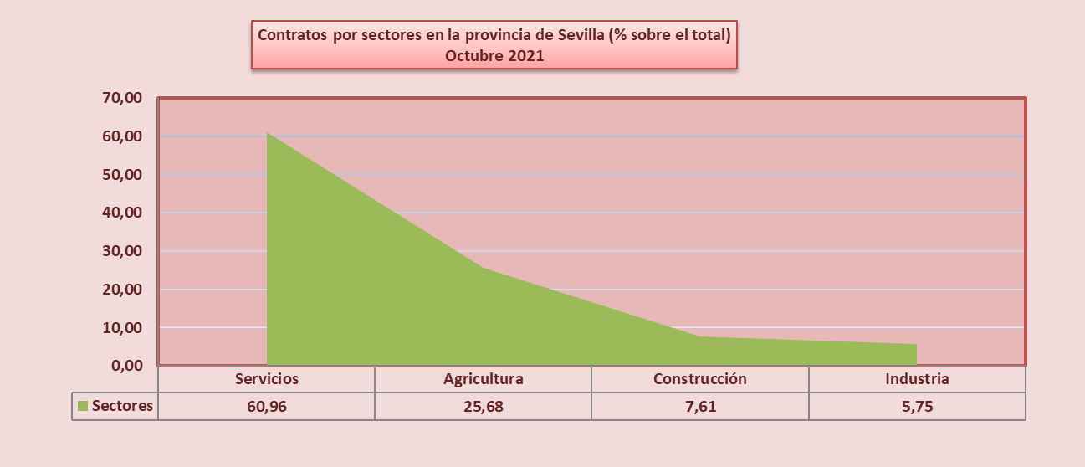

Fuente: Servicio Público Estatal de Empleo

